REKAP
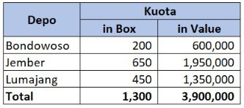
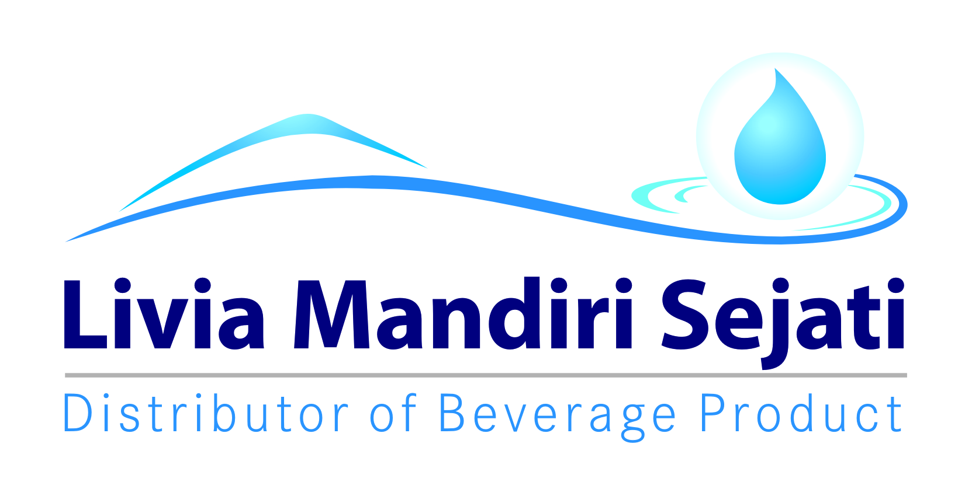
Realisasi Program MIZONE bonus
PT LIVIA MANDIRI SEJATI
Periode 01 - 14 NOVEMBER 2021

Dist: PT. LIVIA MANDIRI SEJATI
NO. | WILAYAH | DEPO | KUOTA IN BOX | KUOTA IN RUPIAH | Qty Sales MIZONE (IN BOX) | SISA KUOTA IN BOX | SISA KUOTA IN RUPIAH | KLAIM TIV | KETERANGAN
1 | LMS 1 | PASURUAN | 996 | Rp2,988,000 | 996 | - | Rp- | 2,988,000 | CLAIM BIAYA
2 |  | PROBOLINGGO | 653 | Rp1,959,000 | 653 | - | Rp- | 1,959,000 | CLAIM BIAYA
3 |  | SUKOREJO | 278 | Rp834,000 | 278 | - | Rp- | 834,000 | CLAIM BIAYA
4 |  | PAITON | 128 | Rp384,000 | 128 | - | Rp- | 384,000 | CLAIM BIAYA
5 | LMS 2 | LUMAJANG | 345 | Rp1,035,000 | 216 | 129 | Rp387,000 | 648,000 | CLAIM BIAYA
7 |  | JEMBER | 650 | Rp1,950,000 | 646 | 4 | Rp12,000 | 1,938,000 | CLAIM BIAYA
10 |  | BONDOWOSO | 200 | Rp600,000 | 93 | 107 | Rp321,000 | 279,000 | CLAIM BIAYA
11 | LMS 3 | SITUBONDO | 199 | Rp597,000 | 143 | 56 | Rp168,000 | 429,000 | CLAIM BIAYA
12 |  | BANYUWANGI | 312 | Rp936,000 | 312 | - | Rp- | 936,000 | CLAIM BIAYA
13 |  | SUBDIST PANDAWA 1 | 80 | Rp240,000 | 53 | 27 | Rp81,000 | 159,000 | CLAIM BIAYA
14 |  | SUBDIST PANDAWA 2 | 65 | Rp195,000 | - | 65 | Rp195,000 | - | CLAIM BIAYA
15 |  | GENTENG | 155 | Rp465,000 | 155 | - | Rp- | 465,000 | CLAIM BIAYA
TOTAL |  |  | 4,061 | Rp12,183,000 | 3,673 | 388 | Rp1,164,000 | Rp11,019,000

 | Yang Membuat |  | Mengetahui | Mengetahui | Mengetahui |  | Mengetahui | Mengetahui

 | LELY PANGESTUTI | MONIKA TRIANA S | YONKKY DWIKA PUTRA | BELLA GLORIA UKHISIA | RENNY AMELIA |  | IYAN GUSTI PUTRA | MAHENDRA PURNA
 | ADM.FINANCE | ADM.FINANCE | RSM DISTRIBUTOR LMS | SALES SUPERVISOR TIV | SALES SUPERVISOR TIV |  | SALES SUPERVISOR TIV | SALES MANAGER TIV

SURAT KLAIM

No.
Telah terima dari
Uang sejumlah
Untuk pembayaran
Rp.
007/LMS.AFH/I/2021
94.000.-
Yonkky Dwika Putra
Pasuruan, 08 Januari 2021.
PT TIRTA INVESTAMA
Klaim Support Selisih Harga Pancoran Banyuwangi.
Periode 01 - 31 Desember 2020.
Sembilan puluh empat ribu rupiah.
No.
Telah terima dari
Uang sejumlah
Untuk pembayaran
Rp.
168/LMS.S&D/X/2021
79.306.500.-
Yonkky Dwika Putra
Pasuruan, 06 Oktober 2021
PT TIRTA INVESTAMA
Klaim Program Promo bulan Ini Aqua 600 ml SO/ WHS.
Periode 01 - 30 September 2021.
Tujuh puluh sembilan juta tiga ratus enam ribu lima ratus rupiah.
No.
Telah terima dari
Uang sejumlah
Untuk pembayaran
Rp.
007/LMS.AFH/I/2021
94.000.-
Yonkky Dwika Putra
Pasuruan, 08 Januari 2021.
PT TIRTA INVESTAMA
Klaim Support Selisih Harga Pancoran Banyuwangi.
Periode 01 - 31 Desember 2020.
Sembilan puluh empat ribu rupiah.
No.
Telah terima dari
Uang sejumlah
Untuk pembayaran
Rp.
212/LMS.S&D/XI/2021
11.019.000.-
Yonkky Dwika Putra
Pasuruan, 29 November 2021.
PT TIRTA INVESTAMA
Klaim Program Mizone Bonus Retail.
Periode 01-14 November 2021.
Sebelas juta sembilan belas ribu rupiah.

INME
